W8
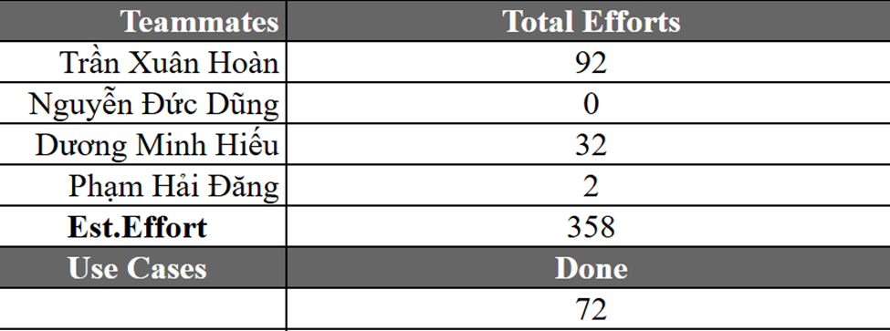
Ngày họp | 12/03/2026
Phòng họp | BE204
Mentor | Giảng viên Nguyễn Mạnh Hiển
Thành viên tham gia | Trần Xuân Hoàn
 | Dương Minh Hiếu
 | Phan Trường Giang
 | Phạm Hải Đăng
 | Nguyễn Đức Dũng
Nội dung cuộc họp | March 12, 2026 BIÊN BẢN CUỘC HỌP LẦN THỨ 8 - Thu nhỏ khoảng cách message giữa các service - Phần đặc tả usecase: main flow chỉ có 1 actor duy nhất, không có qua lại giữ 2, nhiều actor Sửa lại đặc tả usecase. Mô tả các bước trong luồng chính, luồng thay thế. Sai templete sửa lại hết . - templete functional cũng sai = > cần phải sửa lại - 126 sequence diagram phải vẽ - 126 class diagram phải vẽ Test: - Các function, description của test chạy song song với nhau

